功能说明
追忆系统

1 | 设计目的
 | 1 | 玩家追寻卡牌的物件，获取时光里的物件
 | 2 | 获得送给知交的礼物
 | 3 | 使玩家能够阶段性的返回游戏

2 | 设计思路
 | 1 | 追忆说明
 | 2 | 追忆方式
 | 3 | 追忆结果
 | 4 | 彩蛋事件
 | 5 | 配置表

3 | 系统规则
 | 1 | 追忆说明
 |  | 1 | 系统解锁条件
 |  |  | 解锁第一张卡牌后，引导追寻物件

 |  | 2 | 追忆系统说明
 |  |  | 挂机4小时追寻物件后，可能获得知交礼物道具或拾光物件、或是物件的熟悉度

 |  | 3 | 定义说明
 |  |  | 名称 | 说明
 |  |  | 礼物 | 知交好感道具，增加知交好感度
 |  |  | 拾光物件 | 从卡牌中产生的物件，通过追忆找寻
 |  | 属性 | 熟悉感 | 拾光物件上的属性之一，能够提升物件完整度并解锁物件加成
 |  |  | 沙漏 | 使用后直接完成本次追忆，获得追忆奖励
 |  |  | 追忆事件 | 表示在追忆系统中产生的事件
 |  |  | 追忆奖励 | 表示在追忆结束时获得的奖励

 | 2 | 追忆方式
 |  | 1 | 时间
 |  |  | 每次追忆持续4小时，可使用道具沙漏加速完成

 |  | 2 | 地点
 |  |  | （不同地点配置不同场景动画、不同地点可能获得的礼物和拾光物件不同）

 |  |  |  | 1 | 城内
 |  |  |  |  | 搭乘玲珑软轿
 |  |  |  |  | 礼物类型：书法字画、珠宝首饰
 |  |  |  |  | 可能获得礼物 | 普通好感度 |  |  | 可能解锁拾光物件
 |  |  |  |  | 仕女图 | 8 |  |  | 物件ID1
 |  |  |  |  | 落花簪 | 8 |  |  | 物件ID2
 |  |  |  |  | 青铜镜 | 6 |  |  | 物件ID3
 |  |  |  |  | 凤凰镜 | 10 |  |  | 物件ID4
 |  |  |  |  | 张旭的字帖 | 10 |  |  | 物件ID5
 |  |  |  |  | 吴道子的画 | 14 |  |  | 物件ID6
 |  |  |  |  | 唐花纹香盒 | 20

 |  |  |  |  | 平均好感度 | 10.857142857

 |  |  |  | 2 | 郊外
 |  |  |  |  | 搭乘凤阳马车
 |  |  |  |  | 礼物类型：水果、武器、瓷器
 |  |  |  |  | 可能获得礼物 | 普通好感度 |  |  | 可能解锁拾光物件
 |  |  |  |  | 桃子 | 6 |  |  | 物件ID7
 |  |  |  |  | 荔枝 | 6 |  |  | 物件ID8
 |  |  |  |  | 泣血刃 | 8 |  |  | 物件ID9
 |  |  |  |  | 三彩骏马 | 10 |  |  | 物件ID10
 |  |  |  |  | 鎏金青铜马 | 10 |  |  | 物件ID11
 |  |  |  |  | 三彩南瓜罐 | 20 |  |  | 物件ID12
 |  |  |  |  | 秘色瓷手镯 | 14

 |  |  |  |  | 平均好感度 | 10.571428571

 |  |  |  | 3 | 运河
 |  |  |  |  | 搭乘西风航船
 |  |  |  |  | 礼物类型：舶来品、商帮会品
 |  |  |  |  | 可能获得礼物 | 普通好感度 |  |  | 可能解锁拾光物件
 |  |  |  |  | 古琴 | 6 |  |  | 物件ID13
 |  |  |  |  | 九眼天珠 | 6 |  |  | 物件ID14
 |  |  |  |  | 凤首箜篌 | 8 |  |  | 物件ID15
 |  |  |  |  | 白玉棋盘 | 10 |  |  | 物件ID16
 |  |  |  |  | 鎏金铜佛像 | 14 |  |  | 物件ID17
 |  |  |  |  | 玛瑙天珠手串 | 20 |  |  | 物件ID18

 |  |  |  |  | 平均好感度 | 10.666666667

 | 3 | 追忆结果
 |  | 1 | 追忆后有概率获得礼物道具及拾光物件

 |  | 2 | 获取数量：8

 |  | 3 | 结果类型
 |  |  | 1 | 礼物 | 若随机到礼物道具，则再从该地点配置的礼物中随机1个 |  |  | （查看奖励组权重）
 |  |  | 2 | 拾光物件 | 若随机到拾光物件，则再从该地点配置的物件中随机1个 |  |  | （查看奖励组权重）

 |  |  |  | 拾光物件
 |  |  |  | 遇到次数：表示第几次遇到
 |  |  |  | 获取概率：遇到时有概率获取，初次概率为5%，之后每次增加5%
 |  |  |  | 拾光物件未获取前，每次遇到都触发概率，判断是否获取
 |  |  |  | 若概率获取到，则出现在拾光系统里
 |  |  |  | 拾光物件获取后，再次遇到时增加该物件的熟悉感

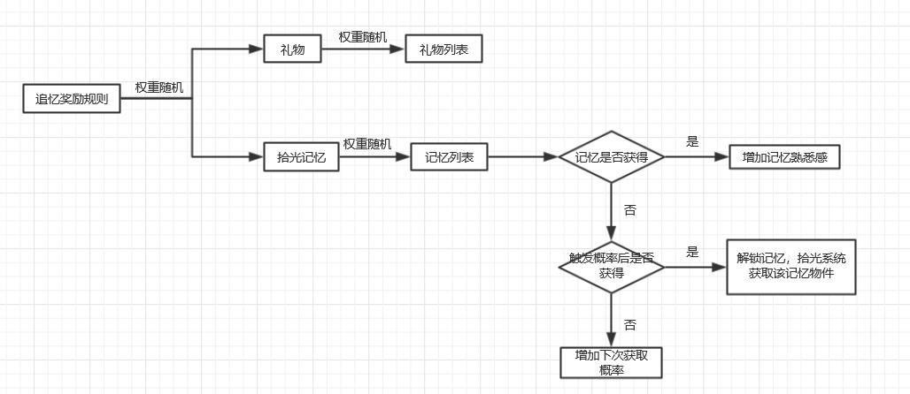

 | 4 | 彩蛋事件
 |  |  | 1.不同时段将触发不同点位的彩蛋
 |  |  | 2.领取彩蛋后该时间段不再触发
 |  |  | 3.每次触发从事件表中随机

 |  |  | 事件 | 奖励 | 权重
 |  |  | 铜钱事件 | 铜钱，数量同征收数量 | 10
 |  |  | 声望事件 | 声望，数量同征收数量 | 10
 |  |  | 阅历事件 | 阅历，数量同征收数量 | 10
 |  |  | 成长事件 | 成长点 | 10
 |  |  | 星运事件 | 星尘瓶 | 1
 |  |  | 道具事件1 | 随性玉露×1 | 5
 |  |  | 道具事件1 | 随性灵泉×1 | 3

5 | 配置表
 |  | 1 | 追忆掉落文本表
 |  |  | 属性名 | 函数名 | 值类型 | 值范围 | 值定义 |  |  | 属性说明
 |  |  | 文本ID | TextID |  |  |  |  |  | 表示文本ID
 |  |  | 文本组 | TextGroupID |  |  | 好感道具=1，物件=2 |  |  | 表示文本组的ID
 |  |  | 文本内容 | TextContent |  |  |  |  |  | 表示文本内容
 |  |  | 掉落ID | DropID |  |  | 填写掉落的知交好感道具ID或物件ID |  |  | 表示追忆掉落的知交好感道具或物件
 |  |  | 解锁状态 | LockStatus |  |  | 未解锁=1，解锁时=2，解锁后=3 |  |  | 表示解锁状态

 |  | 2 | 追忆坐标人物移动表
 |  |  | 属性名 | 函数名 | 值类型 | 值范围 | 值定义 |  |  | 属性说明
 |  |  | 坐标A | LocationA |  |  | 填写坐标：（横坐标,纵坐标) |  |  | 表示人物生成位置
 |  |  | 坐标B | LocationB |  |  | 填写坐标：（横坐标,纵坐标) |  |  | 表示人物移动后的停驻位置
 |  |  | 场景ID | SceneID |  |  | 填写场景的图片ID |  |  | 表示场景图片ID
 |  |  | 事件ID | RoleCGID |  |  | 填写事件ID，例如：101，1表示场景ID，0分隔，1表示该场景的事件1 事件与事件直接用"|"隔开 |  |  | 表示在坐标B时触发的对话事件ID

 |  | 3 | 追忆事件对话表
 |  |  | 属性名 | 函数名 | 值类型 | 值范围 | 值定义 |  |  | 属性说明
 |  |  | 事件ID | EventID |  |  | 填写事件ID，例如：101，1表示场景ID，0分隔，1表示该场景的事件1 |  |  | 表示人物移动到坐标B时触发的对话事件ID
 |  |  | 对话序号 | Serial |  |  | 从1开始的自然数 |  |  | 表示对话顺序
 |  |  | 人物ID | RoleID |  |  | 固定坐标人物ID：1001-2000 移动坐标人物ID：2001-3000 |  |  | 表示人物ID
 |  |  | 对话文本 | Dialog |  |  | 输入文字内容 |  |  | 表示对话内容

 |  | 4 | 追忆人物表（会对话）
 |  |  | 属性名 | 函数名 | 值类型 | 值范围 | 值定义 |  |  | 属性说明
 |  |  | 人物ID | RoleID |  |  | 固定坐标人物ID：1001-2000 移动坐标人物ID：2001-3000 |  |  | 表示人物ID
 |  |  | 坐标 | Location |  |  | 若为固定人物，填写坐标(横坐标,纵坐标)；若为移动人物，填写0 |  |  | 表示人物固定人物的坐标位置
 |  |  | 是否移动 | Move |  |  | 固定=0，移动=1 |  |  | 表示人物为固定坐标或是会移动坐标

界面规则
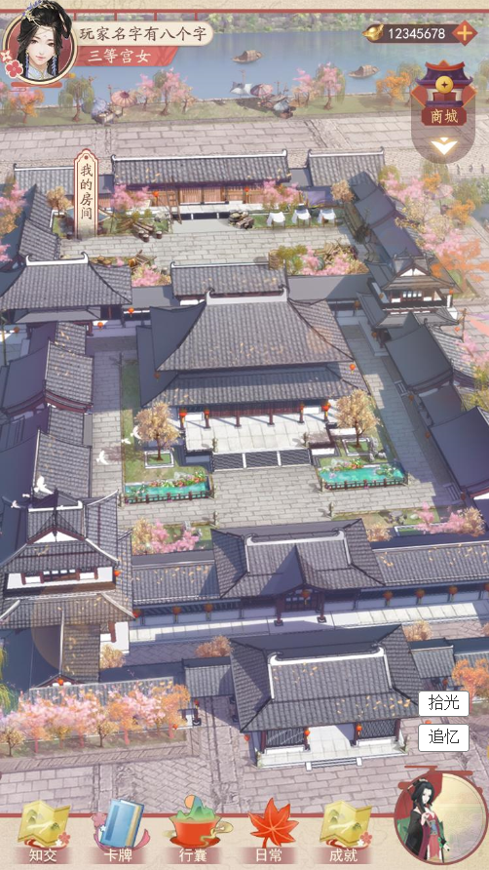
1 | 追忆入口
 |  | 序号 | 名称 | 操作说明 | 显示说明 | 修改备注
 |  | 1 | 追忆入口 | 单击追忆图标，弹出追忆选择弹窗 若在追忆挂机时，则显示追忆动画； 若追忆结束，奖励未领取，单击后显示追忆结算； 若当前无可领取奖励，且不在挂机状态，则弹出选择弹窗 | 追忆按钮为普通状态和可领取奖励状态

1

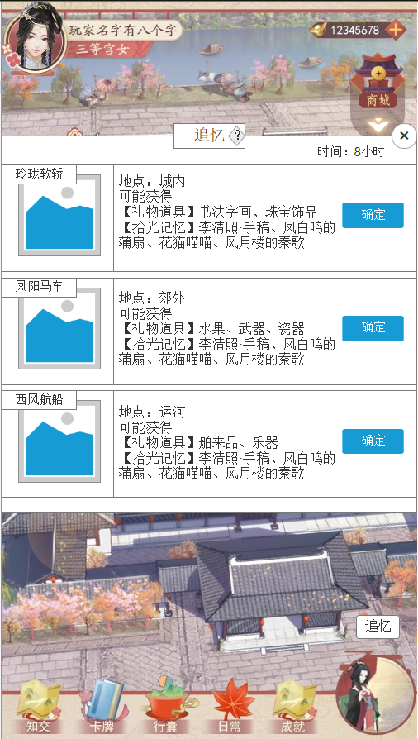
2 | 选择方式
 |  | 序号 | 名称 | 操作说明 | 显示说明 | 修改备注
 |  | 1 | 标题及系统说明 |  | 显示标题及系统说明按钮
 |  | 2 | 时间 |  | 显示时长
 |  | 3 | 关闭按钮 | 单击关闭弹窗
 |  | 4 | 出行方式 |  | 显示出行方式名称及图标
1
2
3
6
4
5
 |  | 5 | 出行信息 |  | 显示地点、可能获得的礼物及记忆信息
 |  | 6 | 确定按钮 | 单击确定按钮，开始追忆

2
3
1
4

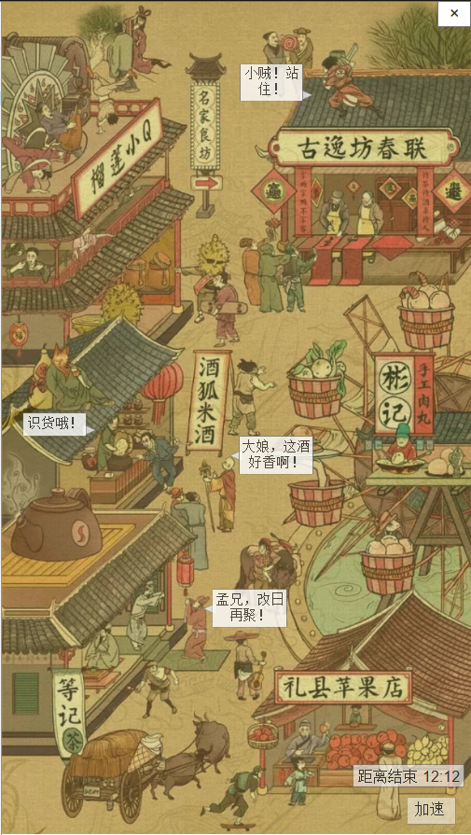
3 | 追忆动画
 |  | 序号 | 名称 | 操作说明 | 显示说明 | 修改备注
 |  | 1 | 关闭按钮 | 单击返回主界面
 |  | 2 | 倒计时 |  | 显示距离结束时间
 |  | 3 | 加速按钮 | 单击加速按钮，弹出使用道具弹窗 | 判断到玩家拥有加速道具，则显示加速按钮； 判断到玩家未拥有加速道具，则不显示按钮。
 |  | 4 | 场景动画 |  | 1.场景：根据选择显示不同地点的场景 2.人物：根据配置表，随机2个人物移动，生成移动路线；每隔20s随机1个人物移动 3.事件：当人物移动到位置B时，触发对话事件
 |  |  |  |  | 每次进入动画界面时随机坐标点的人物动画及对话文本
 |  | 5 | 彩蛋位置 | 单击彩蛋，弹出奖励信息

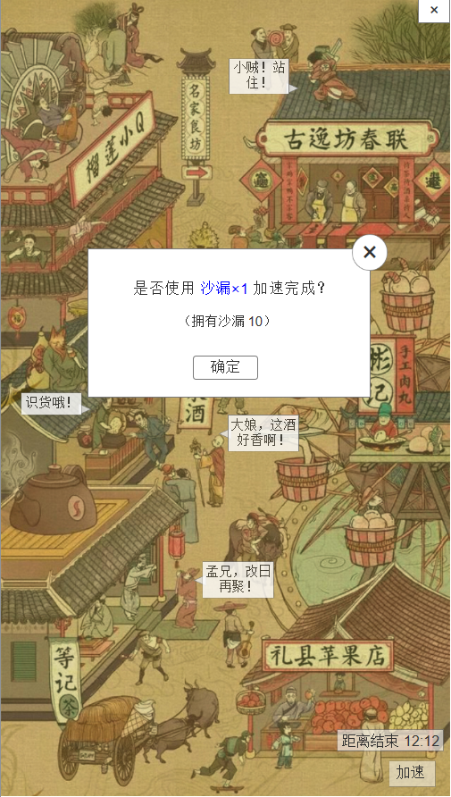
4 | 使用加速道具
 |  | 序号 | 名称 | 操作说明 | 显示说明 | 修改备注
 |  | 1 | 关闭按钮 | 单击关闭弹窗
 |  | 2 | 使用消耗信息 |  | 显示消耗提示文本、道具数量、道具需要着重颜色强调
 |  | 3 | 确定按钮 | 单击确定按钮，使用道具加速，获取奖励

1
2
3

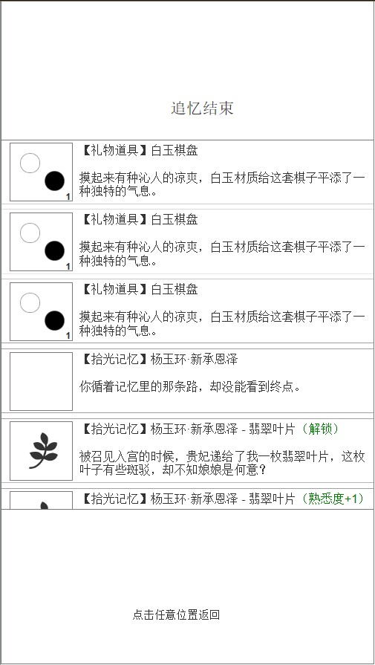
5 | 追忆结果
 |  | 序号 | 名称 | 操作说明 | 显示说明 | 修改备注
 |  | 1 | 标题 |  | 显示“追忆结束”
 |  | 2 | 礼物道具图标 |  | 显示礼物道具图标及数量
 |  | 3 | 记忆未解锁图标 |  | 显示记忆图标及未解锁标志
 |  | 4 | 记忆已解锁图标 |  | 显示记忆图标
1
2
3
4
5
6
7
8
9
 |  | 5 | 礼物道具信息 |  | 显示礼物名称、描述
 |  | 6 | 拾光记忆未解锁信息 |  | 显示拾光记忆名称、未解锁描述
 |  | 7 | 拾光记忆解锁信息 |  | 显示时光记忆名称、解锁提示、记忆信息文本
 |  | 8 | 拾光记忆增加熟悉感信息 |  | 显示拾光记忆名称、熟悉度增加提示、记忆信息文本
 |  | 9 | 提示返回 | 单击返回主界面

 |  | 备注 | 拾光记忆信息文本分为已解锁、未解锁、解锁
 |  |  | 未解锁时，从未解锁文本中随机1个
 |  |  | 已解锁时，从已解锁文本中随机1个
 |  |  | 解锁时，固定1个文本

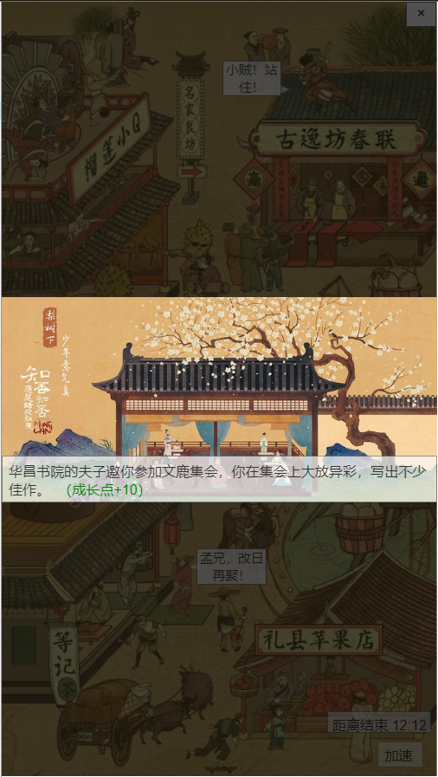
 |  | 序号 | 名称 | 操作说明 | 显示说明 | 修改备注
 |  | 1 | 事件插图 |  | 显示事件插图
 |  | 2 | 事件信息 |  | 显示时间信息及奖励
 |  | 3 | 任意位置 | 单击任意位置返回追忆界面

1

2

